상품제안서
3-STEP 캔버스 에코백(35x36x10) 주문제작형 | 상품코드: F32977

 |  |  |  |  |  |  | 02-412-0044 | www.easy1.co.kr
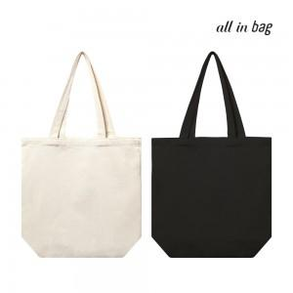

【상세/제작정보】 | <p><span style="background-color: rgb(255, 255, 255); color: rgb(51, 51, 51); font-family: &quot;Nanum Gothic&quot;, sans-serif;"></span><span style="background-color: rgb(255, 255, 255); color: rgb(51, 51, 51); font-family: &quot;Nanum Gothic&quot;, sans-serif;">▶ 택배비&nbsp;</span></p><p><span style="background-color: rgb(255, 255, 255); color: rgb(51, 51, 51); font-family: &quot;Nanum Gothic&quot;, sans-serif;">&nbsp; &nbsp;OPP : 6,000원(100개) </span><span style="background-color: rgb(255, 255, 255); color: rgb(51, 51, 51); font-family: &quot;Nanum Gothic&quot;, sans-serif;"></span>​</p>

【인쇄/포장옵션】 | 실크, 풀칼라 / OPP(비닐)

【공급단가】 | 수량 | 500~ | 1,000~ | 3,000~ | 5,000~ | 10,000~
*VAT별도 | 단가 | 1,820원 | 1,750원 | 1,690원 | 1,620원 | 1,560원

【상품 URL】 | https://dev.easy1.co.kr:443/src/goods_detail.php?gdno=32977

